2024
 |  | Impianti AUA controllati e attività di controllo o ispezioni svolte nelle province del Lazio-anno 2024

 | data aggiornamento: Dicembre 2024
 | a cura di: ARPA Lazio/DPA.SAT
 | Dipartimento Pressioni sull’Ambiente-Servizio Attività Produttive e Controlli-Settembre 2025
Impianti AUA controllati e controlli effettuati

2023

Provincia | n.impianti controllati | n. di controlli | Iniziativa ARPA | Controlli A.G. | Controlli enti | Emergenza ambientale | Altro | Notizia di reato o Nota informativa | Verbale di accertamento | Applicazione del 318 bis | Estinzione del 318 bis | Asseverazioni
Frosinone | 11 | 11 | 8 | 2 | 0 | 0 | 1 | 5 | 7 | 0 | 0 | 7
Latina | 16 | 17 | 8 | 9 | 0 | 0 | 0 | 3 | 6 | 0 | 0 | 3
Rieti | 6 | 6 | 4 | 2 | 0 | 0 | 0 | 2 | 4 | 8 | 3 | 2
Roma | 25 | 26 | 19 | 7 | 0 | 0 | 0 | 13 | 19 | 11 | 9 | 3
Viterbo | 9 | 9 | 4 | 5 | 0 | 0 | 0 | 9 | 8 | 2 | 0 | 10

Totali | 67 | 69 | 43 | 25 | 0 | 0 | 1 | 32 | 44 | 21 | 12 | 25
 |  |  |  |  |  |  |  |  |  |  |  |  | Distribuzione degli impianti AUA controllati e i controlli effettuati nelle province del Lazio nel 2024
 |  | Tabella riasuntiva degli impianti controllati e delle attività di controllo AUA 2024
Distribuzione controlli per Provincia

Impianti controllati in relazione al n. di titoli abilitativi
 | Frosinone | Latina | Rieti | Roma | Viterbo | Totale
1 titolo abilitativo | 3 | 0 | 1 | 2 | 2 | 8
2 titoli abilitativi | 5 | 7 | 1 | 8 | 4 | 25
3 titoli abilitativi | 1 | 7 | 4 | 12 | 3 | 27
4 titoli abilitativi | 2 | 2 | 0 | 3 | 0 | 7

 |  |  |  |  |  |  |  |  |  |  |  |  | Tipologia dei controlli AUA effettuati nelle province del Lazio nel 2024
Esito dei controlli

Distribuzione degli impianti controllati in relazione al numero di titoli abilitativi nelle province del Lazio nel 2024

 |  |  |  |  |  |  |  |  |  |  |  |  | Distribuzione degli esiti dei controlli effettuati nelle province del Lazio nel 2024

2023
 |  | Impianti AUA controllati e attività di controllo o ispezioni svolte nelle province del Lazio-anno 2023

 | data aggiornamento: Dicembre 2022
 | a cura di: ARPA Lazio/DPA.SAT
 | Dipartimento Pressioni sull’Ambiente-Servizio Attività Produttive e Controlli-Aprile 2024
Impianti AUA controllati e controlli effettuati

2023

Provincia | n.impianti controllati | n. di controlli | Iniziativa ARPA | Controlli A.G. | Controlli enti | Emergenza ambientale | Altro | Notizia di reato o Nota informativa | Verbale di accertamento | Applicazione del 318 bis | Estinzione del 318 bis | Asseverazioni
Frosinone | 14 | 15 | 8 | 5 | 1 | 0 | 1 | 8 | 5 | 0 | 0 | 5
Latina | 18 | 19 | 9 | 9 | 1 | 0 | 0 | 5 | 7 | 0 | 0 | 3
Rieti | 5 | 5 | 3 | 2 | 0 | 0 | 0 | 1 | 1 | 0 | 0 | 0
Roma | 26 | 26 | 20 | 6 | 0 | 0 | 0 | 9 | 17 | 4 | 6 | 5
Viterbo | 17 | 18 | 9 | 7 | 2 | 0 | 0 | 12 | 10 | 8 | 3 | 7

Totali | 80 | 83 | 49 | 29 | 4 | 0 | 1 | 35 | 40 | 12 | 9 | 20 | Distribuzione degli impianti AUA controllati e i controlli effettuati nelle province del Lazio nel 2023

Distribuzione controlli per Provincia
 |  | Tabella riasuntiva degli impianti controllati e delle attività di controllo AUA 2023

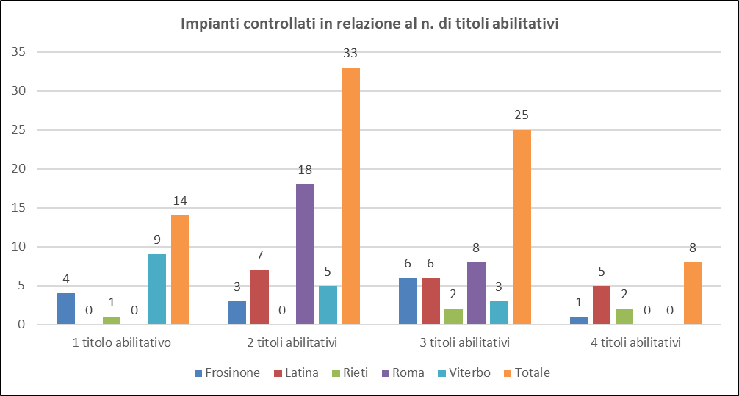

 |  |  |  |  |  |  |  |  |  |  |  |  | Tipologia dei controlli AUA effettuati nelle province del Lazio nel 2023
Esito dei controlli

Distribuzione degli impianti controllati in relazione al numero di titoli abilitativi nelle province del Lazio nel 2023

 |  |  |  |  |  |  |  |  |  |  |  |  | Distribuzione degli esiti dei controlli effettuati nelle province del Lazio nel 2023

2022
 |  | Impianti AUA controllati e attività di controllo o ispezioni svolte nelle province del Lazio-anno 2022

 | data aggiornamento: Dicembre 2022
 | a cura di: ARPA Lazio/DPA.SAT
 | Dipartimento Pressioni sull’Ambiente-Servizio Attività Produttive e Controlli-Aprile 2023
Impianti AUA controllati e controlli effettuati
 | n. impianti controllati | n. controlli
Roma | 27 | 27
Frosinone | 16 | 16
Latina | 18 | 19
Viterbo | 18 | 18
Rieti | 3 | 3

2022

Provincia | n.impianti controllati | n. di controlli | Iniziativa ARPA | Controlli A.G. | Controlli enti | Emergenza ambientale | Altro | Notizia di reato o Nota informativa | Verbale di accertamento | Applicazione del 318 bis | Estinzione del 318 bis
Roma | 27 | 27 | 17 | 10 | 0 | 0 | 0 | 16 | 18 | 8 | 15
Frosinone | 16 | 16 | 9 | 2 | 1 | 2 | 2 | 5 | 8 | 0 | 0
Latina | 18 | 19 | 14 | 3 | 1 | 1 | 0 | 5 | 8 | 0 | 0
Viterbo | 18 | 18 | 8 | 7 | 2 | 1 | 0 | 7 | 11 | 4 | 0
Rieti | 3 | 3 | 3 | 0 | 0 | 0 | 0 | 0 | 2 | 0 | 0

Totali | 82 | 83 | 51 | 22 | 4 | 4 | 2 | 33 | 47 | 12 | 15 | Distribuzione degli impianti AUA controllati e i controlli effettuati nelle province del Lazio nel 2022

 |  | Tabella riasuntiva degli impianti controllati e delle attività di controllo AUA 2022
Tipologia controlli
 | Roma | Frosinone | Latina | Viterbo | Rieti
Iniziativa ARPA | 17 | 9 | 14 | 8 | 3
Controlli A.G. | 10 | 2 | 3 | 7 | 0
Controlli enti | 0 | 1 | 1 | 2 | 0
Emergenza ambientale | 0 | 2 | 1 | 1 | 0
Altro | 0 | 2 | 0 | 0 | 0

Impianti controllati in relazione al n. di titoli abilitativi
 | Frosinone | Latina | Roma | Rieti | Viterbo
n.impianti controllati 1 titolo abilitativo sostituito | 3 | 0 | 5 | 1 | 9
n.impianti controllati 2 titoli abilitativi sostituiti | 9 | 3 | 13 | 0 | 5
n.impianti controllati 3 titoli abilitativi sostituiti | 4 | 15 | 9 | 1 | 4
n.impianti controllati 4 titoli abilitativi sostituiti | 0 | 0 |  | 1

 |  |  |  |  |  |  |  |  |  |  |  | Tipologia dei controlli AUA effettuati nelle province del Lazio nel 2022
Esito dei controlli
 | Roma | Frosinone | Latina | Viterbo | Rieti
Notizia di reato o Nota informativa | 16 | 5 | 5 | 11 | 2
Verbale di accertamento | 18 | 8 | 8 | 4 | 0
Applicazione del 318 bis | 8 | 0 |  | 0 | 0
Estinzione del 318 bis | 15 | 0

Distribuzione degli impianti controllati in relazione al numero di titoli abilitativi nelle province del Lazio nel 2022

 |  |  |  |  |  |  |  |  |  |  |  | Distribuzione degli esiti dei controlli effettuati nelle province del Lazio nel 2022

2021
 |  | Impianti AUA controllati e attività di controllo o ispezioni svolte nelle province del Lazio-anno 2021

 | data aggiornamento: Dicembre 2021
 | a cura di: ARPA Lazio/DPA.SAT
 | Dipartimento Pressioni sull’Ambiente-Servizio Attività Produttive e Controlli-Maggio 2022
Impianti AUA controllati e controlli effettuati
 | n. impianti controllati | n. controlli
Roma | 36 | 36
Frosinone | 19 | 22
Latina | 20 | 20
Viterbo | 19 | 19
Rieti | 5 | 5
2021

Provincia | n.impianti controllati | n. di controlli | Iniziativa ARPA | Controlli A.G. | Altro | Notizia di reato o Nota informativa | Verbale di accertamento | Applicazione del 318 bis | Estinzione del 318 bis | Asseverazioni
Roma | 36 | 36 | 29 | 7 | 0 | 16 | 24 | 12 | 2 | 0
Frosinone | 19 | 22 | 17 | 4 | 1 | 1 | 16 | 0 | 0 | 4
Latina | 20 | 20 | 11 | 6 | 3 | 5 | 4 | 0 | 0 | 11
Viterbo | 19 | 19 | 12 | 3 | 4 | 9 | 10 | 3 | 0 | 1
Rieti | 5 | 5 | 5 | 0 | 0 | 2 | 0 | 0 | 0 | 0

Totali | 99 | 102 | 74 | 20 | 8 | 33 | 54 | 15 | 2 | 16

 | Tabella riasuntiva degli impianti controllati e delle attività di controllo AUA 2021 |  |  |  |  |  |  |  |  |  |  | Distribuzione degli impianti AUA controllati e i controlli effettuati nelle province del Lazio nel 2021

Impianti controllati in relazione al n. di titoli abilitativi
 | Frosinone | Latina | Roma | Viterbo | Rieti
n.impianti controllati 1 titolo abilitativo sostituito | 3 | 0 | 21 | 18 | 1
n.impianti controllati 2 titoli abilitativi sostituiti | 11 | 4 | 14 | 1 | 1
n.impianti controllati 3 titoli abilitativi sostituiti | 4 | 13 | 1 | 0 | 2
n.impianti controllati 4 titoli abilitativi sostituiti | 1 | 3 |  |  | 1
Tipologia di controlli
 | Roma | Frosinone | Latina | Viterbo | Rieti
Iniziativa ARPA | 29 | 17 | 11 | 12 | 5
Controlli A.G. | 7 | 4 | 6 | 3 | 0
Altro | 0 | 1 | 3 | 4 | 0

 |  |  |  |  |  |  |  |  |  |  | Distribuzione degli impianti AUA controllati e i controlli effettuati nelle province del Lazio nel 2021

Esito dei controlli
 | Roma | Frosinone | Latina | Viterbo | Rieti
Notizia di reato o Nota informativa | 16 | 1 | 5 | 9 | 2
Verbale di accertamento | 24 | 16 | 4 | 10 | 0
Applicazione del 318 bis | 12 | 0 | 0 | 3 | 0
Estinzione del 318 bis | 2 | 0 | 0 | 0 | 0
Asseverazioni | 0 | 4 | 11 | 1 | 0

 |  | Distribuzione degli impianti controllati in relazione al numero di titoli abilitativi nelle province del Lazio nel 2021

 |  |  |  |  |  |  |  |  | Distribuzione degli esiti dei controlli effettuati nelle province del Lazio nel 2021

2020
 |  | Impianti AUA controllati e attività di controllo o ispezioni svolte nelle province del Lazio-anno 2020

 | data aggiornamento: Dicembre 2020
 | a cura di: ARPA Lazio/DPA.SAT
 | Dipartimento Pressioni sull’Ambiente-Servizio Attività Produttive e Controlli-Giugno 2021

2020

Provincia | n.impianti controllati | n. di controlli | Iniziativa ARPA | Controlli A.G. | Altro | Notizia di reato o Nota informativa | Verbale di accertamento | Applicazione del 318 bis | Estinzione del 318 bis | Asseverazioni
Roma | 49 | 50 | 46 | 3 | 1 | 17 | 26 | 10 | 0 | 0
Frosinone | 13 | 13 | 3 | 5 | 5 | 5 | 6 | 0 | 0 | 6
Latina | 15 | 15 | 11 | 4 | 0 | 6 | 4 | 0 | 0 | 2
Viterbo | 13 | 13 | 8 | 4 | 1 | 4 | 8 | 2 | 1 | 1
Rieti | 3 | 3 | 3 | 0 | 0 | 1 | 0 | 0 | 0 | 0

Totali | 93 | 94 | 71 | 16 | 7 | 33 | 44 | 12 | 1 | 9

Impianti AUA controllati e controlli effettuati
 | n. impianti controllati | n. controlli
Roma | 49 | 50
Frosinone | 13 | 13
Latina | 15 | 15
Viterbo | 13 | 13
Rieti | 3 | 3

 |  | Distribuzione degli impianti AUA controllati e i controlli effettuati nelle province del Lazio nel 2020

2019
 |  | Impianti AUA controllati e attività di controllo o ispezioni svolte nelle province del Lazio-anno 2019

 | data aggiornamento: Dicembre 2019
 | a cura di: ARPA Lazio/DPA.SAT
 | Dipartimento Pressioni sull’Ambiente-Servizio Attività Produttive e Controlli-Maggio 2020

2019

Provincia | n.impianti controllati | n. di controlli | Iniziativa ARPA | Controlli A.G. | Altro | Notizia di reato o Nota informativa | Verbale di accertamento | Applicazione del 318 bis | Estinzione del 318 bis | Asseverazioni
Roma | 58 | 58 | 53 | 2 | 3 | 20 | 28 | 17 | 4 | 0
Frosinone | 20 | 21 | 16 | 4 | 1 | 11 | 10 | 0 | 0 | 9
Latina | 22 | 23 | 15 | 8 | 0 | 2 | 7 | 0 | 0 | 5
Viterbo | 18 | 22 | 12 | 10 | 0 | 8 | 9 | 4 | 3 | 1
Rieti | 7 | 7 | 7 | 0 | 0 | 4 | 3 | 0 | 0 | 2

Totali | 125 | 131 | 103 | 24 | 4 | 45 | 57 | 21 | 7 | 17

Impianti AUA controllati e controlli effettuati
 | n. impianti controllati | n. controlli
Roma | 58 | 58
Frosinone | 20 | 21
Latina | 22 | 23
Viterbo | 18 | 22
Rieti | 7 | 7

 |  | Distribuzione degli impianti AUA controllati e i controlli effettuati nelle province del Lazio nel 2019

